教育費速算表
教育費速算表 |  |  |  |  | 各項目のトータル金額 （小6、中高3、大4年分） |  | 月額
小学校 | 公立 | ¥600,000 |  |  | 教育費 | 塾など | 教育費 | 塾など
小学校習い事 | 行かない | ¥- | 小学校 | 公立 | ¥600,000 | ¥1,440,000 | ¥8,400 | ¥20,000
 |  |  |  | 私立 | ¥6,000,000 | ¥3,900,000 | ¥83,400 | ¥54,200
中学校 | 公立 | ¥510,000 | 中学校 | 公立 | ¥510,000 | ¥1,050,000 | ¥14,200 | ¥29,200
中学校塾 | 行かない | ¥- |  | 私立 | ¥3,000,000 | ¥1,050,000
 |  |  | 高校 | 公立 | ¥900,000 | ¥600,000 | ¥25,000
高校 | 公立 | ¥900,000 |  | 私立 | ¥2,250,000 | ¥900,000 | ¥62,500
塾 | 行かない | ¥- | 受験費用 |  |  | ¥300,000 |  | ¥8,400
大学受験費用 |  | ¥300,000 | 大学 | 国立 | ¥3,200,000 |  | ¥66,700
 |  |  |  | 私立(文系) | ¥4,400,000 |  | ¥91,700
大学 | 国立 |  |  | 私立(理系) | ¥6,400,000 |  | ¥133,400
学科（文系、理系） | 理系 | ¥3,200,000 | 下宿 | する | ¥4,800,000 |  |  | ¥100,000
 |  |  |  | しない | ¥960,000 |  |  | ¥20,000
【使い方】
色付きセル（ ）の金額を変更するだけで、速算表に反映されます。
（初期設定は文科省令和３年度教育費調査より）
（下宿費用は「10万円/月」、しない場合は通学費「2万円/月」にて試算）
大学下宿 | しない | ¥960,000

教育費合計 |  | ¥6,470,000
【使い方】
色付きセル（ ）のドロップダウンリストを選択するだけで、教育費の概算が計算されます。

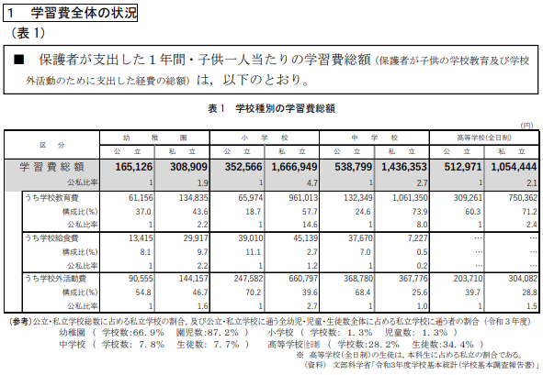
文部科学省 令和3年度学習費調査より

